例8-4
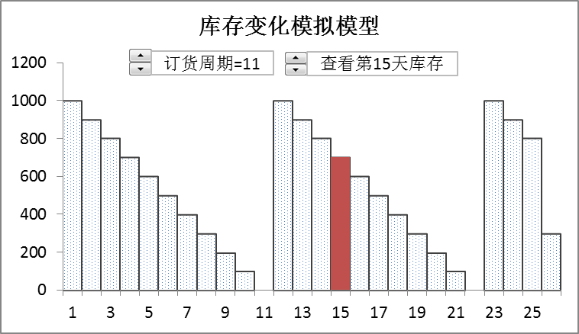
【例8-4】某公司全年需采购某种零件36000件，每次订货成本为200元，单个零件储存一年的成本为10元。目前公司每20天订一次货，交货期为0天，公司库存管理员想通过最佳订货周期模型分析每天需求量不变的情况下，每20天订一次货是否是合理? 如何调整订货策略？按最佳订货周期订货，全年的库存如何变化？参考下面两图建立模型。

最佳订货周期模拟模型
5 | 21220 | 16 | 18000 | 11 | 18000
6 | 18342 | 16 | 13459 | 11 | 13815
7 | 16758 | 16 | 10000 | 11 | 10000
8 | 15446
9 | 14648
10 | 14109
11 | 13815
12 | 13553
13 | 13497
14 | 13473
15 | 13499
16 | 13459
17 | 13738
18 | 13964
19 | 14192
20 | 14448
21 | 14722
订货周期=11
订货成本=260
最佳订货周期=16，年总成本最小值=13459元

最佳订货周期模拟模型
 |  |  |  |  | 年汇总: | 8840 | 4974.91 |  |  |  | 年总成本
 |  | 天 | 起始 | 结束 | 订货 | 订货 | 储存 | 查看某天库存 |  |  | 13815
年需求 | 36000 |  | 库存 | 库存 | 标志 | 成本 | 成本 |  |  | 5 | 21220
订货成本 | 260 | 0 |  | 0 | 1 | 260 | 0.00 |  |  | 6 | 18342
单位存储成本/年 | 10 | 1 | 1089 | 990 | 0 | 0 | 27.13 |  |  | 7 | 16758
初始库存量 | 0 | 2 | 990 | 891 | 0 | 0 | 24.41 |  |  | 8 | 15446
订货周期 | 11 | 3 | 891 | 792 | 0 | 0 | 21.70 |  |  | 9 | 14648
日需求量 | 99 | 4 | 792 | 693 | 0 | 0 | 18.99 |  |  | 10 | 14109
单位存储成本/天 | 0.027 | 5 | 693 | 594 | 0 | 0 | 16.28 |  |  | 11 | 13815
订货量 | 1089 | 6 | 594 | 495 | 0 | 0 | 13.56 |  |  | 12 | 13553
 |  | 7 | 495 | 396 | 0 | 0 | 10.85 |  |  | 13 | 13497
年订货成本 | 8840 | 8 | 396 | 297 | 0 | 0 | 8.14 |  |  | 14 | 13473
年储存成本 | 4975 | 9 | 297 | 198 | 0 | 0 | 5.43 |  |  | 15 | 13499
年总成本 | 13815 | 10 | 198 | 99 | 0 | 0 | 2.71 |  |  | 16 | 13459
 |  | 11 | 99 | 0 | 1 | 260 | 0.00 |  |  | 17 | 13738
最低年总成本 | 13459 | 12 | 1089 | 990 | 0 | 0 | 27.13 |  |  | 18 | 13964
最佳订货周期 | 16 | 13 | 990 | 891 | 0 | 0 | 24.41 |  |  | 19 | 14192
 |  | 14 | 891 | 792 | 0 | 0 | 21.70 |  |  | 20 | 14448
订货成本=260 |  | 15 | 792 | 693 | 0 | 0 | 18.99 |  |  | 21 | 14722
订货周期=11 |  | 16 | 693 | 594 | 0 | 0 | 16.28
最佳订货周期=16，年总成本最小值=13459元 |  | 17 | 594 | 495 | 0 | 0 | 13.56 |  | 最佳订货周期参考线
 |  | 18 | 495 | 396 | 0 | 0 | 10.85 |  |  | 16 | 18000
查看第天库存 |  | 19 | 396 | 297 | 0 | 0 | 8.14 |  |  | 16 | 13459
 |  | 20 | 297 | 198 | 0 | 0 | 5.43 |  |  | 16 | 10000
 |  | 21 | 198 | 99 | 0 | 0 | 2.71
 |  | 22 | 99 | 0 | 1 | 260 | 0.00 |  | 当前订货周期参考线
 |  | 23 | 1089 | 990 | 0 | 0 | 27.13 |  |  | 11 | 18000
 |  | 24 | 990 | 891 | 0 | 0 | 24.41 |  |  | 11 | 13815
 |  | 25 | 891 | 792 | 0 | 0 | 21.70 |  |  | 11 | 10000
 |  | 365 | 990 | 891 | 0 | 0 | 24.41

最佳订货周期模拟图形
最佳订货周期模拟模型
5 | 21220 | 16 | 18000 | 11 | 18000
6 | 18342 | 16 | 13459 | 11 | 13815
7 | 16758 | 16 | 10000 | 11 | 10000
8 | 15446
9 | 14648
10 | 14109
11 | 13815
12 | 13553
13 | 13497
14 | 13473
15 | 13499
16 | 13459
17 | 13738
18 | 13964
19 | 14192
20 | 14448
21 | 14722
订货周期=11
订货成本=260
最佳订货周期=16，年总成本最小值=13459元

库存变化模拟图形
库存变化模拟模型
1 | 990
2 | 891
3 | 792
4 | 693
5 | 594
6 | 495
7 | 396
8 | 297
9 | 198
10 | 99
11 | 0
12 | 990
13 | 891
14 | 792
15 | 693
16 | 594
17 | 495
18 | 396
19 | 297
20 | 198
21 | 99
22 | 0
23 | 990
24 | 891
25 | 792
365 | 891
订货周期=11
查看第天库存

